상품제안서
송월 프리미엄 텀블러세트 (AB인디 1매 + 스마트텀블러 500ml 1개) | 상품코드: F24485

 |  |  |  |  |  |  | 02-412-0044 | www.easy1.co.kr
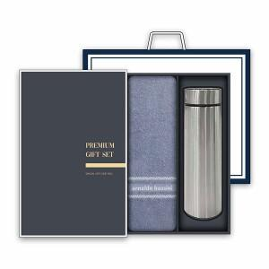

【상세/제작정보】

【인쇄/포장옵션】 | 레이저, 자수 / 박스 1P + 쇼핑백 1P

【공급단가】 | 수량 | 100~ | 300~ | 500~ | 1,000~ | 3,000~
*VAT별도 | 단가 | 11,610원 | 11,180원 | 10,750원 | 10,320원 | 10,060원

【상품 URL】 | https://dev.easy1.co.kr:443/src/goods_detail.php?gdno=24485

